关系图
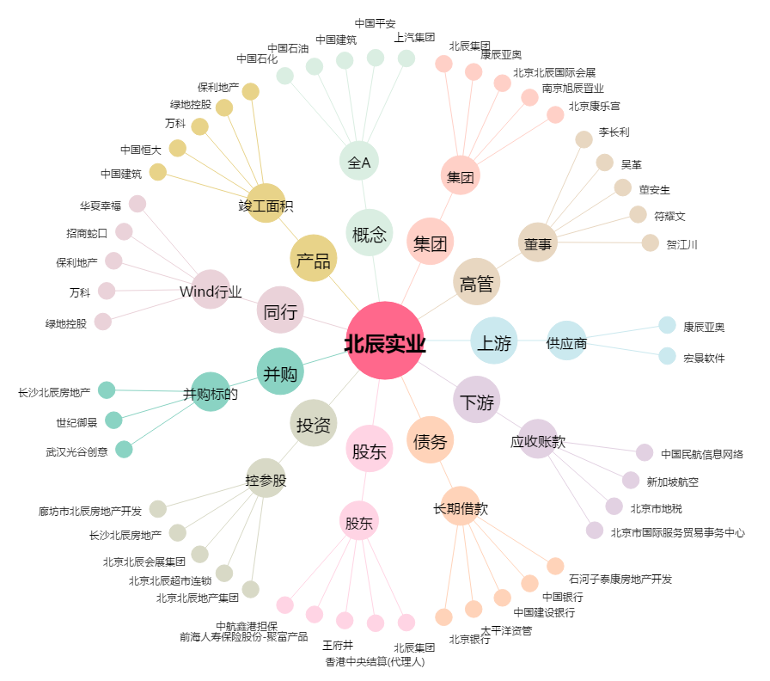
北辰实业[601588.SH] - 关系概览图

